Hoja1
SECCIÓN | MUJERES
NOMBRE DEL LIBRO | CARTAS A MI AMIGA MALTRATADA
AUTOR | DAVID HORMACHEA
NUMEROS DE PAGINAS | 106
PRECIO | $ 20,000
EDITORIAL | BETANIA
TIPO DE PRESENTACIÓN | TAPA RUSTICA
TAMAÑO | 14 X 21,5 cm
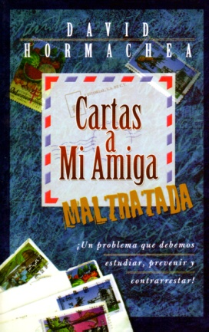
IMAGEN DEL LIBRO

RESEÑA | AL LEER ESTE LIBRO SEA UN INSTRUMENTO DE AYUDA EFICAZ PARA EVITAR LA VIOLENCIA CONTINUA EN LOS HOGARES

